1.検索意図の調査（YouTube）
1.検索意図の調査（YouTube）
注意！ GPT4.5を使ってください。 ※講義内では4の説明ですが最新モデルの4.5をご活用ください ※4.5がご利用できない場合4oをご活用ください
↓作業手順はこちら
①ラッコキーワードで検索上位10記事のh1タグにチェックを入れて検索→「csv出力」ボタンを押す ↓ラッコキーワード https://related-keywords.com/ ※ダウンロードしたcsvファイルを開くツールがない場合スプシに挿入 挿入方法はこちら
②下記の検索意図出力プロンプトの【】箇所を書き換え（【】は消す）、コピペしてChatGPTに貼る→出力する ↓検索意図出力プロンプトはこちら | 出力例
#命令書 あなたはSEOを十分に理解してるプロのライターです。 以下の記事タイトルを、【「〇〇 〇〇」】で検索するユーザーの「検索する目的」ごとにグルーピングしてください。 #記事タイトル ・【「記事1」のタイトルをが入ります】 ・【「記事2」のタイトルをが入ります】 ・【「記事3」のタイトルをが入ります】 ・【「記事4」のタイトルをが入ります】 ・【「記事5」のタイトルをが入ります】 ・【「記事6」のタイトルをが入ります】 ・【「記事7」のタイトルをが入ります】 ・【「記事8」のタイトルをが入ります】 ・【「記事9」のタイトルをが入ります】 ・【「記事10」のタイトルをが入ります】 #条件 ・各グループの記事数を表示 ・表で表示 ・表は一つにまとめる ・各記事は別々の行に分けて表示 | 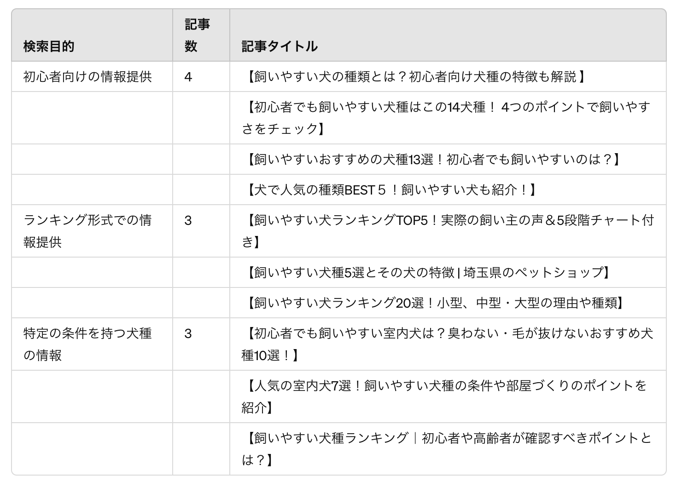
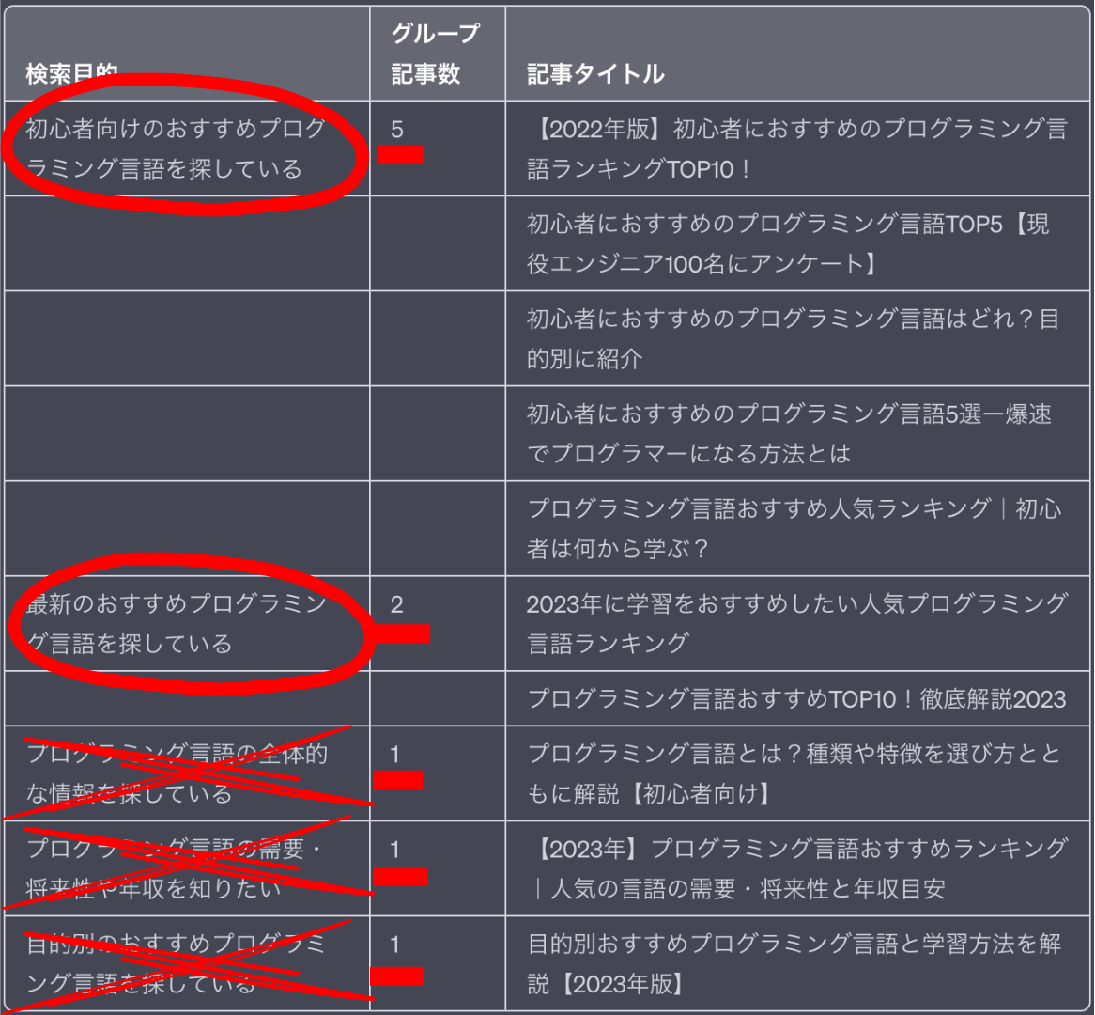
③出力された表から参考にする検索意図を選ぶ（右の画像を参考に、記事数が1の検索意図は参考にしない） | 例
④↓の「検索意図保存用」の【】を書き換えてください。（その際、記事数が多い検索意図順にa→b→cと記載してください。）
↓検索意図保存用
【a:1つ目の検索意図】 【b:2つ目の検索意図】 【c:3つ目の検索意図】 また、検索意図の重要度は【a>b>c】とする。
例（右記の画像のようにグルーピングされた場合）
【初心者向けの情報提供】 【ランキング形式での情報提供】 【特定の条件を持つ犬種の情報】 また、検索意図の重要度は【a>b>c】とする。

2.目次構成作成（YouTube）
2.目次構成作成（YouTube）
注意！ GPT4.5を使ってください。 ※講義内では4の説明ですが最新モデルの4.5をご活用ください ※4.5がご利用できない場合4oをご活用ください・h1~まとめまでをコピー&ペーストする ・h1が複数ある場合は原則一番下のh1を使用する（テーマに沿っているものを選び、会社の名前やサイトの名前は使わない） ・h1がない場合はh1なしでOK ・まとめがない場合は、サイト内に入り本文の一番下を把握し、その見出しまでし使用する ・会社名が含まれる見出しは、会社名の箇所を削除
①ラッコキーワードで検索上位10記事のh1,h2,h3タグにチェックを入れて検索→「csv出力」ボタン押下 ↓ラッコキーワード https://related-keywords.com/ ※ダウンロードしたcsvファイルを開くツールがない場合スプシに挿入 挿入方法はこちら
②「検索意図の調査」の際に参考にしないと決めた記事は消去する
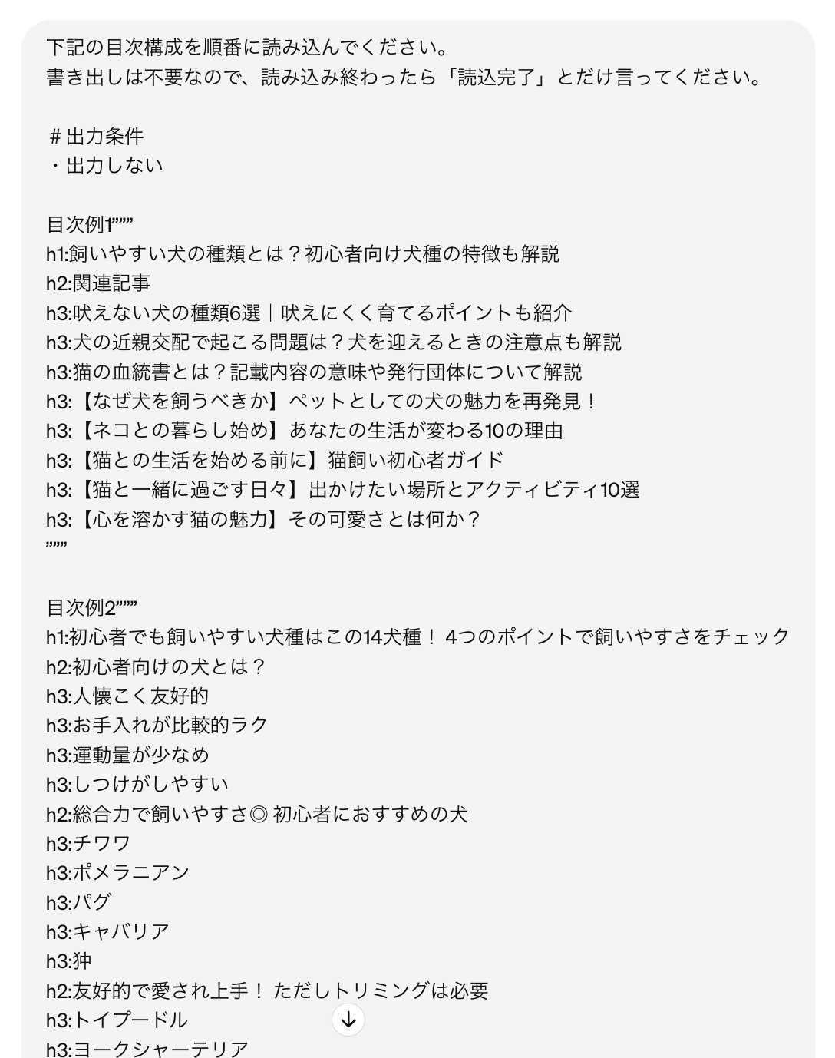
③下記の目次構成読み込みプロンプトの【】箇所を書き換え（【】は消す）、コピペしてChatGPTに貼る→出力する ↓目次構成読み込みプロンプトはこちら | プロンプト例
下記の目次構成を順番に読み込んでください。 書き出しは不要なので、読み込み終わったら「読込完了」とだけ言ってください。 ＃出力条件 ・出力しない 目次例【数字を記入】””” 【参考記事Aの目次をコピペ】 ””” 目次例【数字を記入】””” 【参考記事Bの目次をコピペ】 ””” 目次例【数字を記入】””” 【参考記事Cの目次をコピペ】 ”””
④目次の数だけ繰り返す
⑤目次作成プロンプトの【】箇所を書き換えChatGPTで出力する ↓目次出力プロンプトはこちら
#命令書 あなたはプロのライターとして、【〇〇初心者】にもわかりやすいように読み込んだ目次例【1～◯】の目次構成を１つにまとめてください。 #条件1 ・重複、同じような見出しは削除して、1つの見出しに統合 ・関連性の高いh2見出しとh3見出しを見つけて、並べ替える ・ユーザーの検索意図 【a:1つ目の検索意図】 【b:2つ目の検索意図】 【c:3つ目の検索意図】 また、検索意図の重要度は【a>b>c】とする。 #条件2 ・目次構成の順番は下記を参考にする ①定義・基礎知識 ②定義が成り立つ条件 ③メリット・デメリット（対処法も記載） ④実例・口コミや評判 ⑤コツ・やり方・選び方 ⑥注意点やリスク（対処法も記載） ⑦手順 ⑧おすすめ商品やおすすめサービス #出力形式 h1 h2 h3 h2 h3
⑥出力した目次を保存する（今後の作業工程で目次を何度も使うのでここで保存しておきましょう） ※注意点 ・特定の会社名が入っている見出し（h2やh3）は削除する。
目次（YouTube台本）全体保存用
【ここに作成した目次をコピペ】
⑦h2,h3を「中見出し、小見出し」に変更する
※「h2,h3」をスプシで「中見出し,小見出し」に変更する方法 1.「編集」ボタンを押す 2.「検索と置換」ボタンを押す 3.「検索」箇所に「h2」と入力 4.「置換後の文字列」箇所に「中見出し」と入力 5.「すべてのシート」→「このシート」に変更 6.「すべて置換」ボタンを押下 7.このシートの「A10」に記載済みの目次内「h2」が「中見出し」に変わっていたら完了 8.「h3」に関しても、1~6の流れで「小見出し」に変更する

3.YouTube一人語り（冒頭&エンディング）
3.YouTube一人語り（冒頭&エンディング）

注意！ GPT4.5を使ってください。 ※講義内では4の説明ですが最新モデルの4.5をご活用ください ※4.5がご利用できない場合4oをご活用ください
①下記の冒頭&エンディング作成作成プロンプトの【】箇所を書き換え（【】は消す）、コピペしてChatGPTに貼る→出力する ↓冒頭&エンディング作成プロンプトはこちら | プロンプト例 |  | 出力例
#命令書 あなたはプロのライターです。 私は【「〇〇」】という動画タイトルでYouTube台本を書こうと思っています。 台本の構成は以下に記載しています。 以下の構成をもとにYouTube台本冒頭の「イントロダクション」と締めの「エンディング」を出力してください。 #イントロダクション ・タイトルコール：みなさんこんにちは。[チャンネル名]の[演者の名前]です。今回は「[動画タイトル]」というテーマで、[動画内容を30文字以内に要約する]。 ・問題の特定：皆さんこういったお悩みを抱えていませんか？[ターゲットが抱える悩みを2つ以上入力。数字を使った表現でなるべくターゲットが困っている問題を入力する]。 ・問題の拡大：この問題が放置されたままだと、[ターゲットが抱える悩みを誇張し、ターゲットが問題を解決できないと不幸な未来が待っていることを表現する。誇張する際は、数字を使ったインパクトのある表現を行う]という最悪な状況に陥ってしまいます。 ・解決策の提案：でもご安心ください。今回は[動画タイトル]というテーマで[問題を解決できることを話す]。 ・視聴の促進：[ターゲットが潜在的に抱えている課題を代弁し、その課題を解決したい場合は動画を最後まで見ることを強調する]。 ・チャンネル登録誘導：[YouTubeチャンネルに登録することを促す。その際にただ促しても登録をしてくれないため、話者の権威性と、いつもチャンネルで発信している内容を提示する]。 #エンディング ・動画の要約：今回は、[動画内容を100文字以内で要約する]というテーマでお話しました。 ・チャンネル登録誘導：[「イントロダクション」で話したチャンネル登録誘導文章をそのまま使う]。 ・挨拶：最後までご視聴いただき、ありがとうございました。 #条件 ・専門用語が出た際には、必ず補足説明を入れる。 ・約100文字の文章ごとに必ず改行を行う。 ・初心者でも分かりやすいように解説する。 ・[キーワード]を台本内に20回以上入れる ・「イントロダクション」は合計500文字以上の日本語で記載する。 #ユーザーの検索意図 【a:〇〇】 【b:〇〇】 【c:〇〇】 また、検索意図の重要度は【a>b>c】とする。 #台本の構成 【作成した目次構成をコピペ（h2やh3を、中見出し小見出しに文言変更）】 #変数 [動画タイトル]： 【動画のタイトル】 [チャンネル名]： 【チャンネル名】 [演者の名前]： 【演者の名前】 [キーワード]： 【動画のキーワード】 | 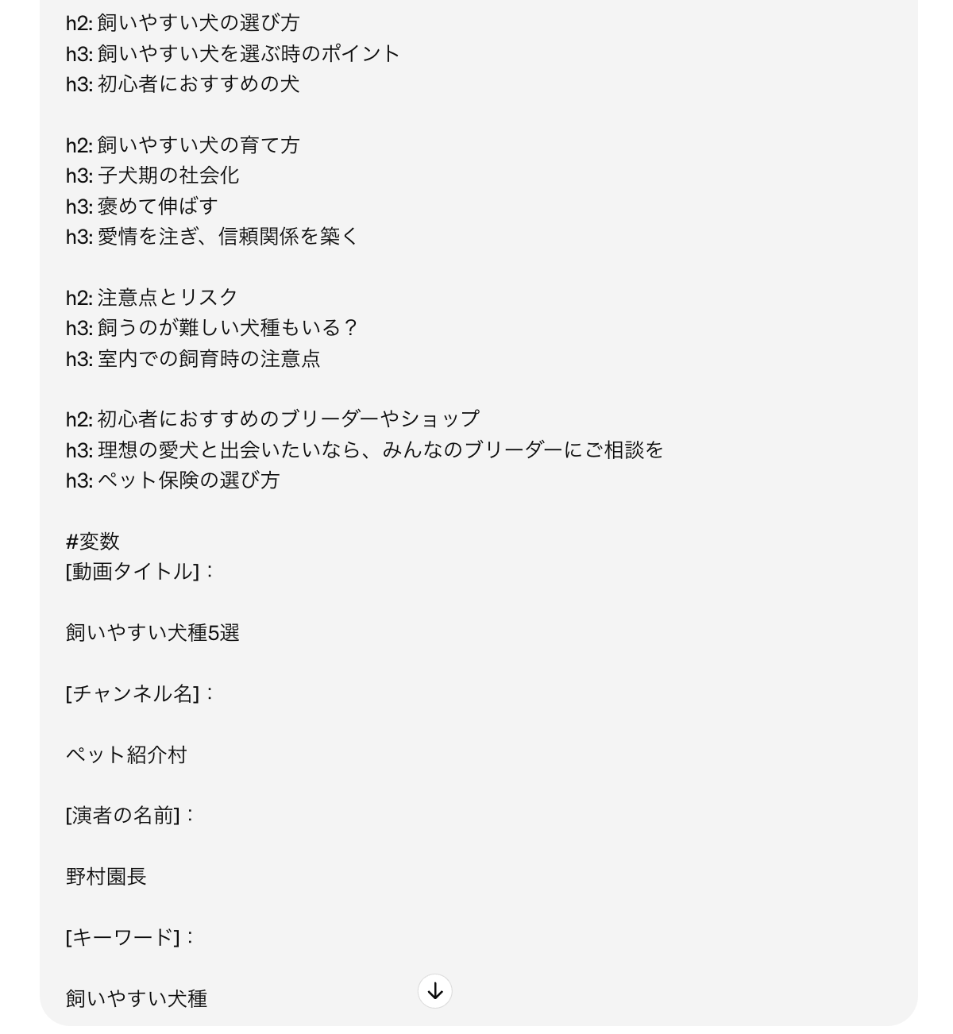 | 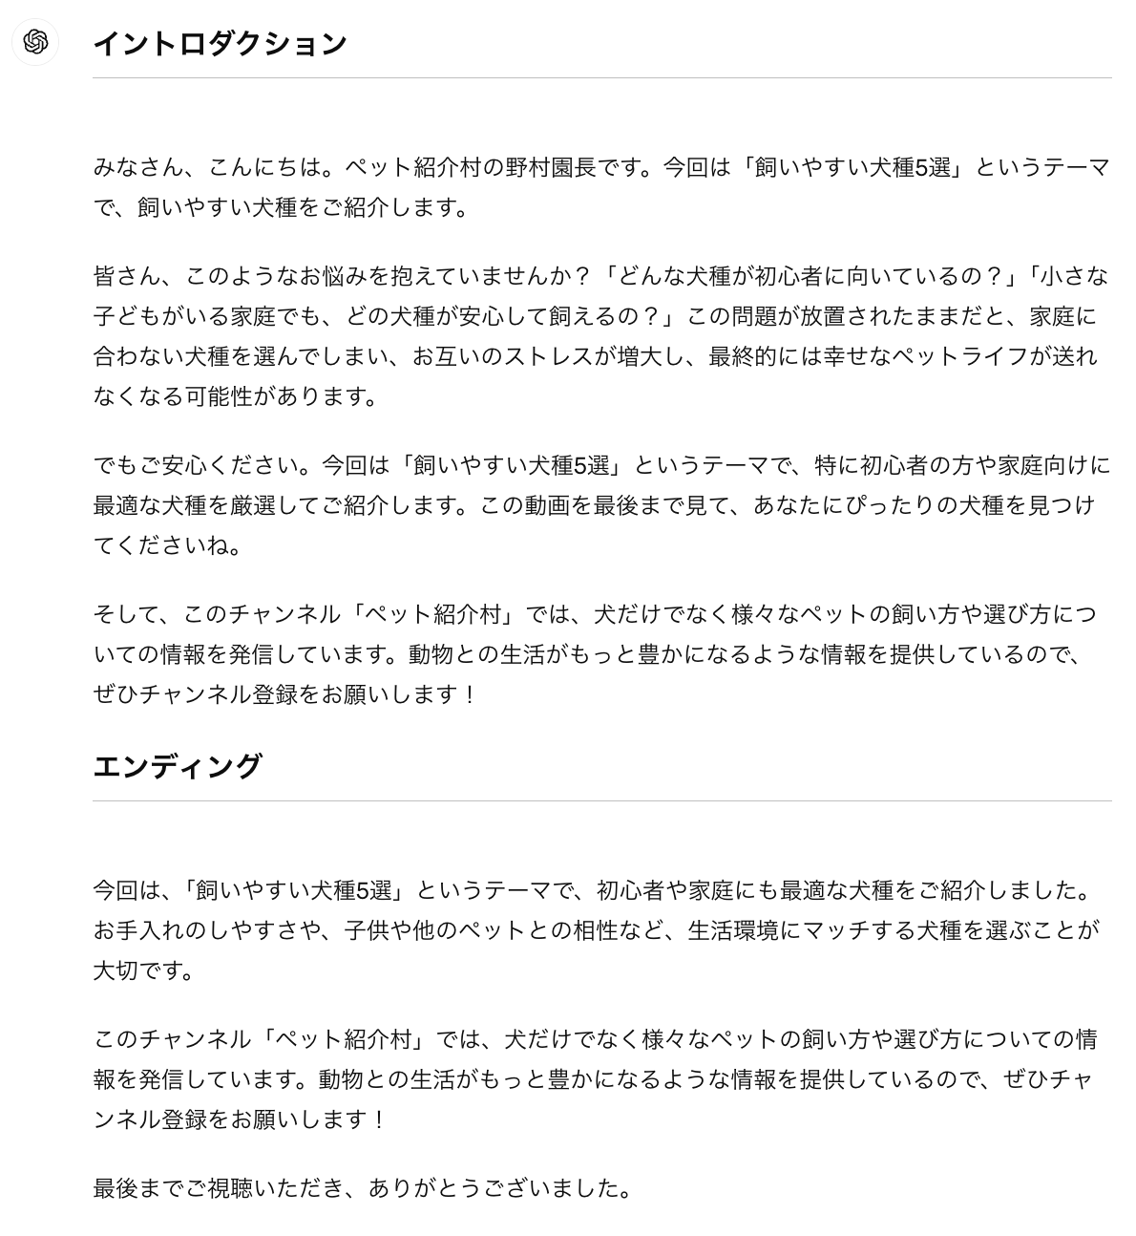
②Googleドキュメントに保存

4.YouTube一人語り（本文）
4.YouTube一人語り（本文）
注意！ GPT4.5を使ってください。 ※講義内では4の説明ですが最新モデルの4.5をご活用ください ※4.5がご利用できない場合4oをご活用ください・文字数は「#条件」の文字数を変えることによりある程度はコントロール可能 ・「イントロダクション」や「締めの言葉」が出力されることもあるが、その場合は都度削除する
①下記の本文作成作成プロンプトの【】箇所を書き換え（【】は消す）、コピペしてChatGPTに貼る→出力する ↓本文作成プロンプトはこちら | プロンプト例 |  | 出力例
#命令書 あなたはプロのライターです。 私は【「〇〇」】という動画タイトルでYouTube台本を書こうと思っています。 台本の構成は以下に記載しています。 今回は、下記に記載の「出力したい目次箇所」について ・結論 ・理由や根拠（国や公共団体など信頼できる機関が出している客観的なデータや統計データなどある場合はそれを表示してください） ・実例 ・結論 の順で【〇〇の知識が無い初心者】でも理解できるYouTube台本を書いてください #条件 ・YouTube台本の途中箇所なため、最初の「イントロダクション」や最後の「まとめ」は出力しない ・「出力したい目次箇所」の文字数は2000文字以上とする ・日本語で出力する ・動画の登場人物は一人、画面に向かって解説する ・サブタイトルの「結論」「理由」「具体例」という文言は、適切な接続詞に置き換える #ユーザーの検索意図 【a:1つ目の検索意図】【b:2つ目の検索意図】【c:3つ目の検索意図】 また、検索意図の重要度は【a>b>c】とする。 #台本全体の目次構成 【作成した目次構成をコピペ（h2やh3を、中見出し小見出しに文言変更）】 #出力したい目次箇所 【出力したい目次箇所をコピペ（h2やh3を、中見出し小見出しに文言変更）】 #回答例 これから「1.YouTubeの投げ銭の仕組み」について解説していきます。解説したい内容は大きく分けて2つです。 ・投げ銭の金額 ・コメントの固定表示 それぞれ詳しく解説していきます。 1つ目は「投げ銭の金額」についてです。 結論：投げ銭の金額は、最低1ドルから最大5000ドルまで設定できます。 理由：YouTubeが設定した上限金額が5000ドルであるため、その範囲内で自由に金額を設定することができます。 実例：例えば、100ドルの投げ銭を受け取る場合は、視聴者が100ドルを支払い、YouTubeが手数料として約30％を引いた後、70ドルがクリエイターに支払われます。 結論（まとめ）：投げ銭の金額は最低1ドルから最大5000ドルまで設定でき、手数料が引かれた金額がクリエイターに支払われます。 2つ目は「コメントの固定表示」についてです。 結論：投げ銭をした場合、コメントが固定表示されます。 理由：コメントが固定表示されることで、他の視聴者がそのコメントを見る機会が増え、視聴者の投げ銭意欲が高まると考えられます。 実例：例えば、クリエイターがライブ配信中に、視聴者から100ドルの投げ銭を受け取った場合、その視聴者のコメントが固定表示され、他の視聴者もそのコメントを見ることができます。 結論（まとめ）：投げ銭をした場合、コメントが固定表示され、他の視聴者もそのコメントを見ることができます。 | 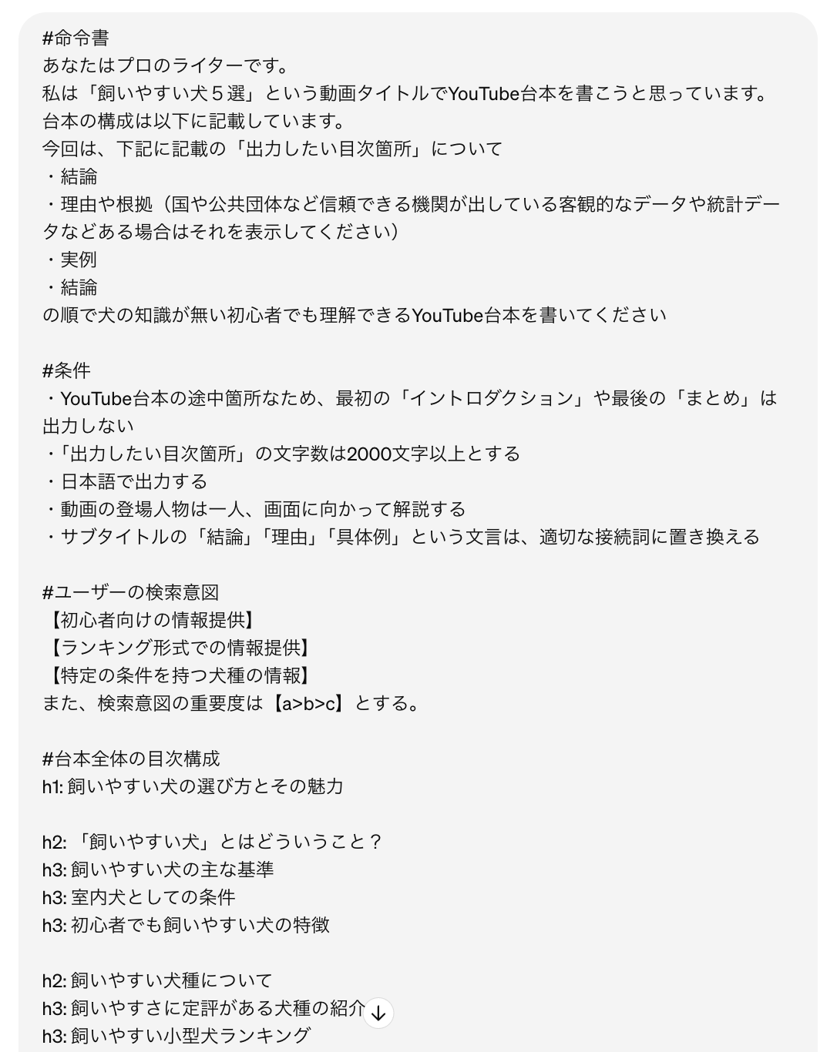 | 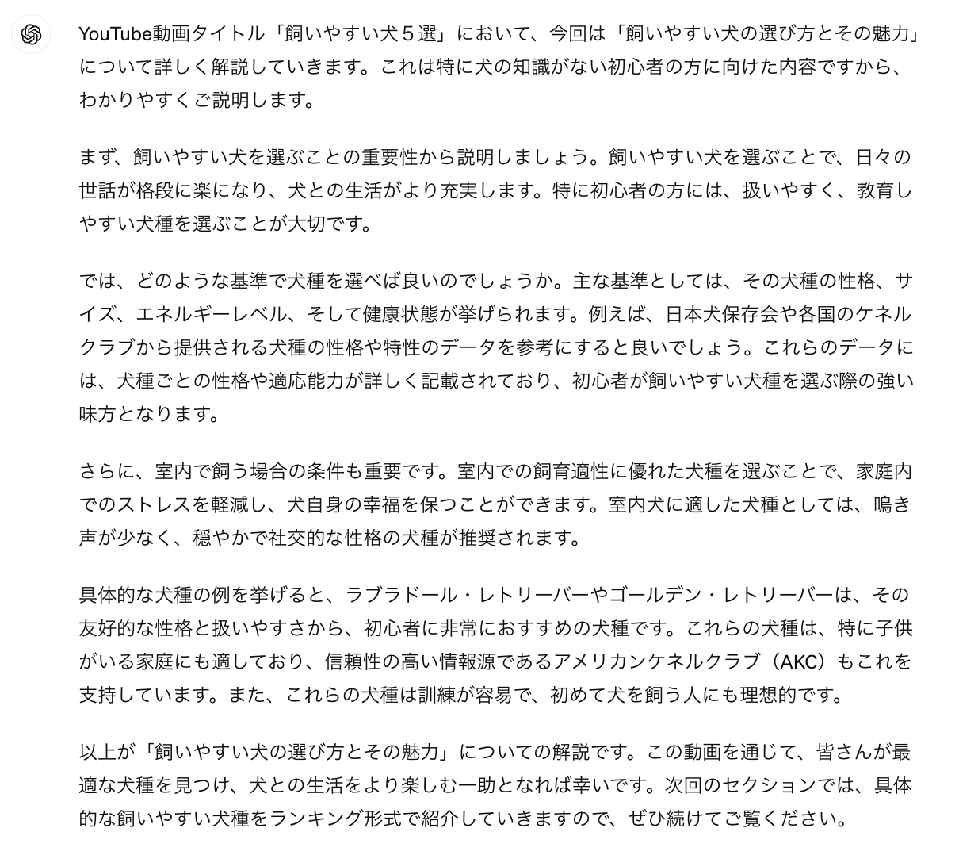
②Googleドキュメントに保存

3.ゆっくり（冒頭、エンディング）
3.ゆっくり（冒頭、エンディング）
注意！ GPT4.5を使ってください。 ※講義内では4の説明ですが最新モデルの4.5をご活用ください ※4.5がご利用できない場合4oをご活用ください
①下記の冒頭&エンディング作成プロンプトの【】箇所を書き換え（【】は消す）、コピペしてChatGPTに貼る→出力する ↓冒頭&エンディング作成プロンプトはこちら | 出力例
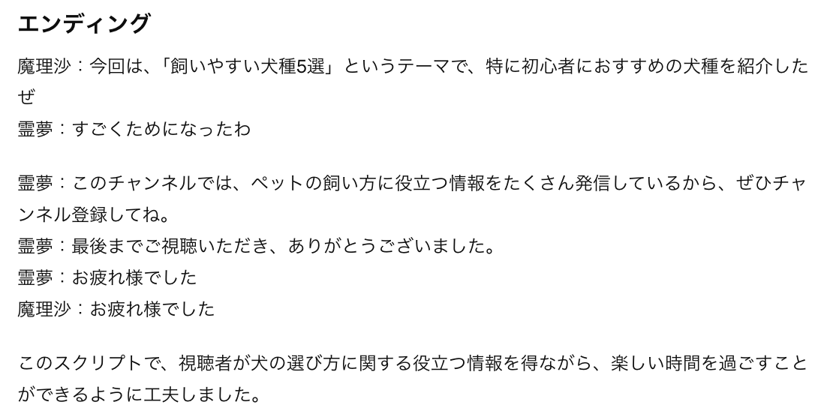
#命令書 あなたはプロのライターです。 私は【「〇〇」】という動画タイトルでYouTubeで配信する動画の台本を書こうと思っています。 以下の台本構成をもとにYouTube台本冒頭の「イントロダクション」と締めの「エンディング」を出力してください。 #動画ジャンル ゆっくり解説動画 #制約条件 ・登場人物は「霊夢」と「魔理沙」 ・霊夢は、聞き役、リアクションを取る、女性口調、感情的 ・魔理沙は、説明役、男性口調、同じ語尾は続かない、接続詞を使う ・魔理沙は語尾に、だぜ、だよな、な、そうなんだぜ、だ、じゃないか、なのか、だからなを付ける ・霊夢は語尾に、よ、だよ、なんだ、なの？、わ、ね、だよね、だわ、だね、を付ける ・敬語は使わない ・霊夢は、魔理沙が専門用語や難しい内容を話したら質問をする ・魔理沙は、初心者でもわかるように丁寧に解説をする。 ・動画テーマの内容について詳しく説明する ・冒頭とエンディングの文字数は各150文字程度 #ユーザーの検索意図 【a:〇〇】 【b:〇〇】 【c:〇〇】 また、検索意図の重要度は【a>b>c】とする。 #台本全体の目次構成 【作成した目次構成をコピペ（h2やh3を、中見出し小見出しに文言変更）】 #イントロダクションの流れ ・タイトルコール 霊夢：ゆっくり霊夢です 魔理沙：ゆっくり魔理沙だぜ 魔理沙：今日は[動画のタイトル]について解説するぜ ・問題の特定 霊夢：[ターゲットが抱える悩みを2つ以上話す。数字を使った表現でなるべくターゲットが困っている問題を話す] ・問題の拡大： 魔理沙：この問題が放置されたままだと、[ターゲットが抱える悩みを誇張し、ターゲットが問題を解決できないと不幸な未来が待っていることを表現する。誇張する際は、数字を使ったインパクトのある表現を行う]という悪い状況に陥ってしまうんだ。 ・解決策の提案： 魔理沙：でもご安心してほしい。今回は[動画タイトル]というテーマで[問題を解決できることを話す]。 ・視聴の促進： 魔理沙：[ターゲットが潜在的に抱えている課題を代弁し、その課題を解決したい場合は動画を最後まで見ることを強調する]。 霊夢：それなら、安心だわ ・チャンネル登録誘導： 霊夢：[YouTubeチャンネルに登録することを促す。その際にただ促しても登録をしてくれないため、いつもチャンネルで発信している内容を提示する]。 ・イントロダクションの最後 霊夢：ゆっくりしていってね 魔理沙：ゆっくりしていってね #エンディングの流れ ・動画の要約： 魔理沙：今回は、[動画内容を要約する]というテーマで解説したぜ 霊夢：すごくためになったわ ・チャンネル登録誘導： 霊夢：[「イントロダクション」で話したチャンネル登録誘導文章をそのまま使う]。 ・挨拶：最後までご視聴いただき、ありがとうございました。 ・イントロダクションの最後 霊夢：お疲れ様でした 魔理沙：お疲れ様でした | 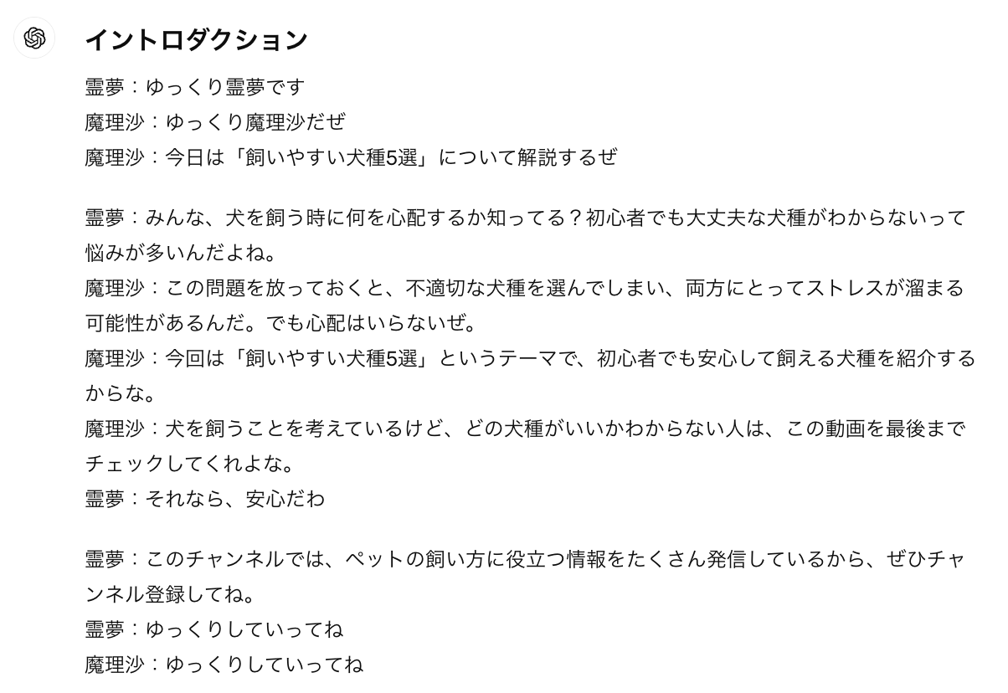
②Googleドキュメントに保存

4.ゆっくり（本文）
4.ゆっくり（本文）
注意！ GPT4.5を使ってください。 ※講義内では4の説明ですが最新モデルの4.5をご活用ください ※4.5がご利用できない場合4oをご活用ください・文字数は「#条件」以下の文字数を変えることによりある程度はコントロール可能 ・「イントロダクション」や「締めの言葉」が出力されることもあるが、その場合は都度削除する
①下記の本文作成プロンプトの【】箇所を書き換え（【】は消す）、コピペしてChatGPTに貼る→出力する ↓本文作成プロンプトはこちら | 出力例
#命令書 あなたはプロのライターです。 私は【「〇〇」】という動画タイトルでYouTubeで配信する動画の台本を書こうと思っています。 台本の構成は以下に記載しています。 今回は、下記に記載の「出力したい目次箇所」について ・結論 ・理由や根拠（国や公共団体など信頼できる機関が出している客観的なデータや統計データなどある場合はそれを表示してください） ・具体例 ・結論 の順で【〇〇の知識が無い初心者】でも理解できるYouTube台本を書いてください。 #動画ジャンル ゆっくり解説動画 #制約条件 ・登場人物は「霊夢」と「魔理沙」 ・霊夢は、聞き役、リアクションを取る、女性口調、感情的 ・魔理沙は、説明役、男性口調、同じ語尾は続かない、接続詞を使う ・魔理沙は語尾に、だぜ、だよな、な、そうなんだぜ、だ、じゃないか、なのか、だからなを付ける ・霊夢は語尾に、よ、だよ、なんだ、なの？、わ、ね、だよね、だわ、だね、を付ける ・敬語は使わない ・霊夢は、魔理沙が専門用語や難しい内容を話したら質問をする ・魔理沙は、初心者でもわかるように丁寧に解説をする。 ・動画タイトルの内容について詳しく説明する ・YouTube台本の途中箇所なため、最初の「イントロダクション」や最後の「まとめ」は出力しない ・「出力したい目次箇所」の文字数は2000文字以上とする ・日本語で出力する ・サブタイトルの「結論」「理由」「具体例」という文言は、適切な接続詞に置き換える #ユーザーの検索意図 【a:〇〇 b:〇〇 c:〇〇】 また、検索意図の重要度は【a>b>c】とする。 #台本全体の目次構成 【作成した目次構成をコピペ（h2やh3を、中見出し小見出しに文言変更）】 #出力したい目次箇所 【出力したい目次箇所をコピペ（h2やh3を、中見出し小見出しに文言変更）】 | 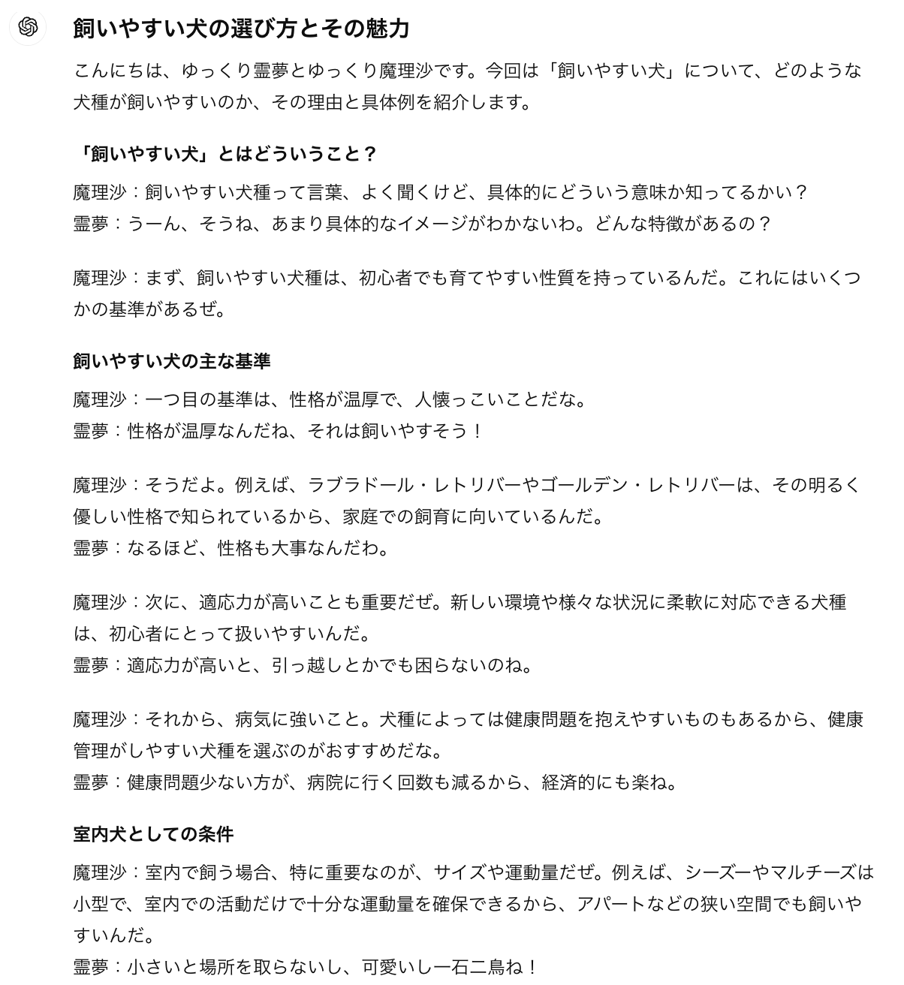
②Googleドキュメントに保存

